CARATULA


Planificación de Inversión Pública
Matriz de Problemas/ Necesidades Causas y Efectos del Proyecto - ITCP
INSTRUMENTOS
INFORME TECNICO DE CONDICIONES PREVIAS - ITCP

PROBLEMAS TIPICOS
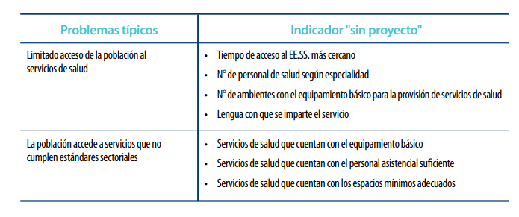

ANALISIS_CAUSAS
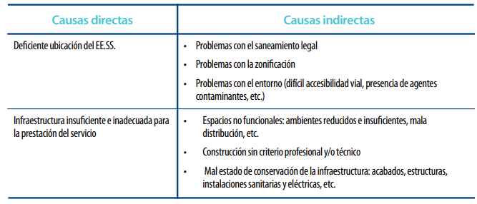

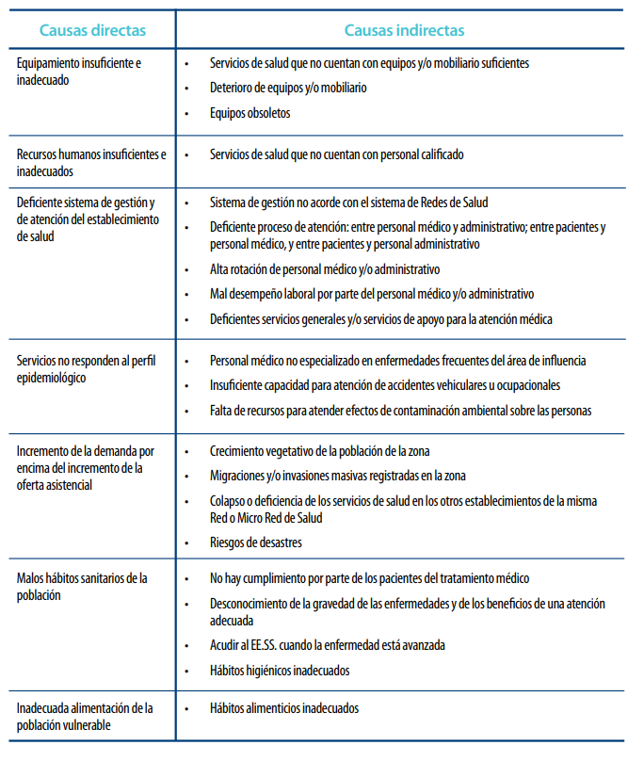

ANALISIS_EFECTOS
